상품제안서
고속충전 손난로 보조배터리 10,000mAh | 상품코드: S37609

 |  |  |  |  |  |  | 02-713-8555 | www.synergygift.co.kr
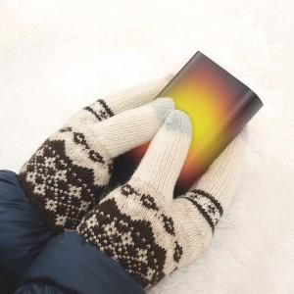

【상세/제작정보】

【인쇄/포장옵션】 | 레이저, 풀칼라 / 포장지포장

【공급단가】 | 수량 | 20~ | 50~ | 100~ | 300~ | 500~
*VAT별도 | 단가 | 20,450원 | 19,960원 | 19,140원 | 18,650원 | 18,160원

【상품 URL】 | https://www.synergygift.co.kr:443/src/goods_detail.php?gdno=37609

